円弧配置
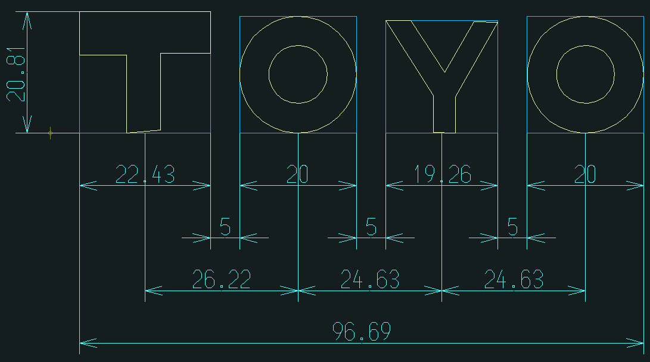
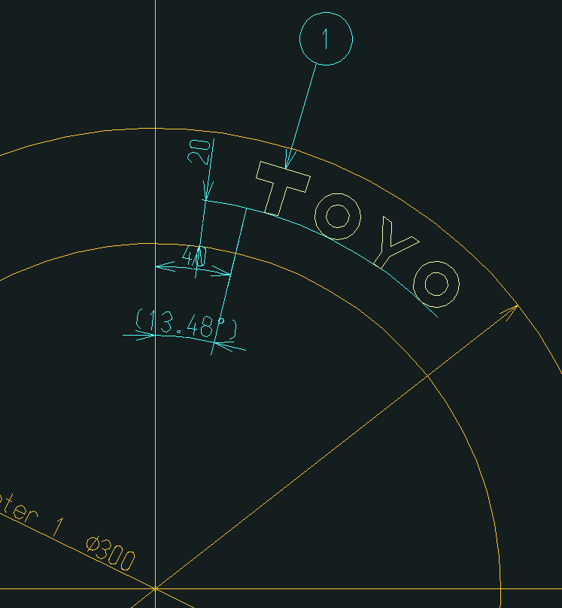
(C) 径方向寸法線
(A) 文字枠
(A) 文字枠
(B) 文字間隔
編集文字のピクチャー
 | ＜Advance CADの円弧配置動作＞

 | 配置する編集文字のピクチャーより、原始文字1文字ずつ「edtrotlst」Acad関数で
 | 形状ピクチャーに回転複製を行う。

 | アイテム回転関数
 | int edtrotlst(int keydup, int keypic, const int itmlst[], int nitm,
 |  | const DPOINT& org, double ang)

 | keydup 複製アイテム制御スイッチ
 |  | 0 : 複製アイテムを作成せずに指定されたアイテムを回転する。
 |  | 1 : 複製アイテムを作成し、それを回転する。ただし複製アイテムのアイテム属性 (
 |  |  | クラス、レビジョン、線種、線幅 ) は、対応するアイテムと同一とする。
 |  | 2 : 複製アイテムを作成し、それを回転する。ただし複製アイテムのアイテム属性 (
 |  |  | クラス、レビジョン、線種、線幅 ) は、現在のデフォルトのアイテム属性とする。
 | keypic 出力ピクチャ制御スイッチ
 |  | 0 : keydup が 0 であれば、指定されたアイテムをそれが存在するピクチャに出力す
 |  |  | る。keydup が 0 でなければ、複製アイテムをアクティブピクチャに出力する。
 |  |  | > 0 : 指定されたアイテムまたは複製アイテムをピクチャ #keypic に出力する。
 | itmlst アイテム識別子のリスト (int itmlst[nitm])
 | nitm アイテム識別子の数
形状(Top or Bottom)のピクチャー | org 回転中心点
 | ang 回転角度 ( 単位 : 度 )

 | ※ 左の図では、基準線から40mm、内側のタイヤから20mmの位置に配置している。

 | ＜先頭文字の配置＞ |  |  | ＜後続文字の配置＞
 | ① | 配置の開始座標を中心として、先頭文字枠幅を半径とした円弧と |  | ① | 先行文字の文字枠右下座標より文字間隔分隔たった「(C) 径方向寸法線」上の座標を
 |  | 「(C) 径方向寸法線」との交点座標を計算する。 |  |  | 中心として、後続文字枠幅を半径とした円弧と「(C) 径方向寸法線」との交点座標を
×
 |  |  |  |  | 計算する。

×
T
(B) 文字間隔
(C) 径方向寸法線

×
θ
 | ② | 文字枠の底辺の延長線と配置の開始座標から①で求めた交点座標を通る線分との
 |  | 角度θを求める。
 |  |  |  | ② | 後続文字枠の底辺の延長線と後続文字枠左下座標から①で求めた交点座標を通る線分との
 |  |  |  |  | 角度θを求める。
×
T
θ

 | ③ | 配置の開始座標を基点として、マイナスθ分回転させた編集文字の
 |  | 先頭文字を複写する。
 |  |  |  | ③ | 後続文字枠左下座標を基点として、マイナスθ分回転させた編集文字の
×
－θ
T
 |  |  |  |  | 後続文字を複写する。

×
T
－θ
O

